小学校
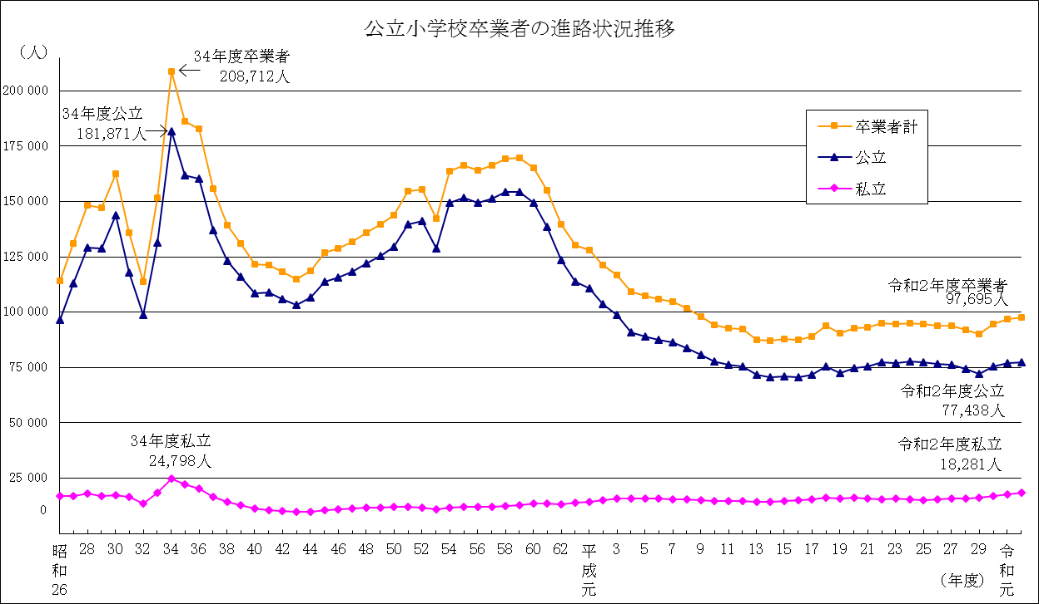
公立小学校卒業者の進路状況推移 （昭和26年度～平成20年度）
卒業年度 | 卒業者計 | 都 内 の 中 学 校 等 へ の 進 学 者 |  |  |  |  |  |  |  | 都外の 中学等 への 進学者 |  |  | その他
 |  | 計 | 公立 |  |  |  | 国立 |  | 私立 |  | （再掲） 義務教育 学 校 | （再掲） 中等教育 学 校
 |  |  |  | （再掲） 特別支援 学校中学部 | （再掲） 義務教育 学 校 | （再掲） 中等教育 学 校 |  | （再掲） 中等教育 学 校
昭和26年度 | 114189 | 114130 | 96513 | … | … | … | 574 | … | 17043 | … | … | … | 59
27 | 130893 | 130419 | 112947 | … | … | … | 598 | … | 16874 | 413 | … | … | 61
28 | 148334 | 147622 | 129202 | … | … | … | 513 | … | 17907 | 712 | … | … | …
29 | 147003 | 146348 | 128809 | … | … | … | 523 | … | 17016 | 591 | … | … | 64
30 | 162504 | 161786 | 143820 | … | … | … | 531 | … | 17435 | 690 | … | … | 28
31 | 135790 | 134960 | 118044 | … | … | … | 538 | … | 16378 | 801 | … | … | 29
32 | 113742 | 113026 | 98920 | … | … | … | 478 | … | 13628 | 687 | … | … | 29
33 | 151530 | 150497 | 131530 | … | … | … | 544 | … | 18423 | 993 | … | … | 40
34 | 208712 | 207184 | 181871 | … | … | … | 515 | … | 24798 | 1467 | … | … | 61
35 | 186067 | 184250 | 161726 | 75 | … | … | 531 | … | 21993 | 1770 | … | … | 47
36 | 182981 | 181172 | 160493 | 87 | … | … | 507 | … | 20172 | 1706 | … | … | 103
37 | 155939 | 154238 | 137182 | 103 | … | … | 476 | … | 16580 | 1589 | … | … | 112
38 | 139229 | 137720 | 123026 | 70 | … | … | 494 | … | 14200 | 1423 | … | … | 86
39 | 130861 | 129325 | 116031 | 97 | … | … | 553 | … | 12741 | 1484 | … | … | 52
40 | 121698 | 120404 | 108597 | 99 | … | … | 544 | … | 11263 | 1240 | … | … | 54
41 | 121337 | 119916 | 108736 | 84 | … | … | 535 | … | 10645 | 1362 | … | … | 59
42 | 118319 | 116598 | 105750 | 84 | … | … | 520 | … | 10328 | 1656 | … | … | 65
43 | 115069 | 113431 | 103117 | 53 | … | … | 501 | … | 9813 | 1580 | … | … | 58
44 | 118801 | 117141 | 106704 | 71 | … | … | 485 | … | 9952 | 1613 | … | … | 47
45 | 126829 | 124981 | 113921 | 68 | … | … | 477 | … | 10583 | 1801 | … | … | 47
46 | 128620 | 126914 | 115503 | 165 | … | … | 456 | … | 10955 | 1651 | … | … | 55
47 | 131857 | 129950 | 118206 | 36 | … | … | 425 | … | 11319 | 1856 | … | … | 51
48 | 136032 | 134049 | 122063 | 43 | … | … | 424 | … | 11562 | 1917 | … | … | 66
49 | 139652 | 137698 | 125427 | 60 | … | … | 436 | … | 11835 | 1887 | … | … | 67
50 | 143891 | 141920 | 129529 | 66 | … | … | 464 | … | 11927 | 1901 | … | … | 70
51 | 154589 | 152324 | 139606 | 64 | … | … | 494 | … | 12224 | 2168 | … | … | 97
52 | 155484 | 153303 | 141092 | 78 | … | … | 449 | … | 11762 | 2113 | … | … | 68
53 | 142314 | 140304 | 128938 | 109 | … | … | 474 | … | 10892 | 1932 | … | … | 78
54 | 163714 | 161455 | 149418 | 126 | … | … | 461 | … | 11576 | 2183 | … | … | 76
55 | 166331 | 164113 | 151719 | 100 | … | … | 502 | … | 11892 | 2143 | … | … | 75
56 | 164192 | 162168 | 149485 | 108 | … | … | 466 | … | 12217 | 1960 | … | … | 64
57 | 166174 | 164087 | 151462 | 132 | … | … | 484 | … | 12141 | 1981 | … | … | 106
58 | 169239 | 167269 | 154228 | 130 | … | … | 479 | … | 12562 | 1882 | … | … | 88
59 | 169532 | 167606 | 154175 | 142 | … | … | 509 | … | 12922 | 1861 | … | … | 65
60 | 165328 | 163248 | 149262 | 170 | … | … | 520 | … | 13466 | 2001 | … | … | 79
61 | 154980 | 152599 | 138564 | 162 | … | … | 504 | … | 13531 | 2302 | … | … | 79
62 | 139785 | 137378 | 123622 | 180 | … | … | 499 | … | 13257 | 2284 | … | … | 123
63 | 130382 | 128103 | 113775 | 138 | … | … | 485 | … | 13843 | 2148 | … | … | 131
平成元年度 | 127956 | 125676 | 110794 | 124 | … | … | 458 | … | 14424 | 2173 | … | … | 107
2 | 121165 | 118870 | 103488 | 127 | … | … | 453 | … | 14929 | 2187 | … | … | 108
3 | 116950 | 114776 | 98650 | 133 | … | … | 440 | … | 15686 | 2074 | … | … | 100
4 | 109331 | 107191 | 90889 | 121 | … | … | 452 | … | 15850 | 2043 | … | … | 97
5 | 107229 | 105057 | 88997 | 119 | … | … | 418 | … | 15642 | 2082 | … | … | 90
6 | 105977 | 103723 | 87594 | 114 | … | … | 383 | … | 15746 | 2145 | … | … | 109
7 | 104646 | 102462 | 86494 | 105 | … | … | 404 | … | 15564 | 2062 | … | … | 122
8 | 101853 | 99832 | 83916 | 112 | … | … | 396 | … | 15520 | 1911 | … | … | 110
9 | 98188 | 96317 | 80774 | 135 | … | … | 410 | … | 15133 | 1758 | … | … | 113
10 | 94377 | 92595 | 77555 | 128 | … | … | 386 | … | 14654 | 1687 | … | … | 95
11 | 92844 | 91048 | 76064 | 140 | … | … | 415 | … | 14569 | 1695 | … | … | 101
12 | 92360 | 90585 | 75371 | 157 | … | … | 387 | 40 | 14827 | 1642 | … | … | 133
13 | 87649 | 86120 | 71585 | 145 | … | … | 375 | 33 | 14160 | 1416 | … | … | 113
14 | 87010 | 85302 | 70446 | 128 | … | … | 398 | 23 | 14458 | 1581 | … | 1 | 127
15 | 87954 | 86302 | 71066 | 156 | … | … | 399 | 34 | 14837 | 1530 | … | 2 | 122
16 | 87588 | 86007 | 70628 | 160 | … | … | 414 | 23 | 14965 | 1446 | … | 6 | 135
17 | 88999 | 87361 | 71732 | 166 | … | 319 | 382 | 30 | 15247 | 1494 | … | 25 | 144
18 | 93829 | 92091 | 75477 | 162 | … | 300 | 343 | 37 | 16271 | 1604 | … | 39 | 134
19 | 90356 | 88809 | 72507 | 207 | … | 389 | 377 | 47 | 15925 | 1426 | … | 28 | 121
20 | 92771 | 91083 | 74553 | 182 | … | 391 | 333 | 40 | 16197 | 1547 | … | 28 | 141
公立小学校卒業者の進路状況推移（続） （平成21年度～令和２年度）
卒業年度 | 卒業者計 | 都 内 の 中 学 校 等 へ の 進 学 者 |  |  |  |  |  |  |  | 都外の 中学等 への 進学者 |  |  | その他
 |  | 計 | 公立 |  |  |  | 国立 |  | 私立 |  | （再掲） 義務教育 学 校 | （再掲） 中等教育 学 校
 |  |  |  | （再掲） 特別支援 学校中学部 | （再掲） 義務教育 学 校 | （再掲） 中等教育 学 校 |  | （再掲） 中等教育 学 校
平成 21 年度 | 93198 | 91457 | 75490 | 197 | … | 639 | 353 | 54 | 15614 | 1584 | … | 20 | 157
22 | 94949 | 93131 | 77177 | 195 | … | 913 | 410 | 85 | 15544 | 1663 | … | 21 | 155
23 | 94787 | 93067 | 76980 | 193 | … | 909 | 432 | 71 | 15655 | 1558 | … | 40 | 162
24 | 95149 | 93465 | 77586 | 202 | … | 914 | 377 | 70 | 15502 | 1540 | … | 29 | 144
25 | 94570 | 92815 | 77399 | 176 | … | 905 | 417 | 86 | 14999 | 1608 | … | 25 | 147
26 | 93868 | 92273 | 76492 | 142 | … | 912 | 395 | 63 | 15386 | 1449 | … | 30 | 146
27 | 93986 | 92461 | 76078 | 143 | 513 | 909 | 446 | 84 | 15937 | 1370 | … | 18 | 155
28 | 91979 | 90465 | 74400 | 137 | 146 | 909 | 439 | 64 | 15626 | 1384 | … | 26 | 130
29 | 90297 | 88781 | 72095 | 132 | 224 | 906 | 413 | 67 | 16273 | 1393 | 1 | 21 | 123
30 | 94580 | 93004 | 75598 | 137 | 254 | 898 | 453 | 58 | 16953 | 1423 | 2 | 25 | 153
令和元年度 | 96868 | 95288 | 77021 | 157 | 355 | 900 | 408 | 94 | 17859 | 1473 | 3 | 29 | 107
2 | 97695 | 96132 | 77438 | 153 | 380 | 901 | 413 | 83 | 18281 | 1451 | 3 | 26 | 112

注１) 昭和26年度は、「都外の中学校（部）への進学者」の調査をしていない。
２) 昭和28年度の「その他」は、「都外の中学校（部）への進学者」の欄に含まれている。
３) 昭和26年度から昭和34年度まで、「都内の公立中学校への進学者」のうち「特別支援学校中学部」の調査は実施していない。

